Sheet1
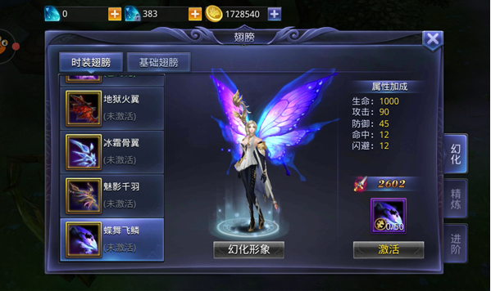
美术需求： | 时装界面
界面入口： | 角色界面“时装”页签

当前时装名称

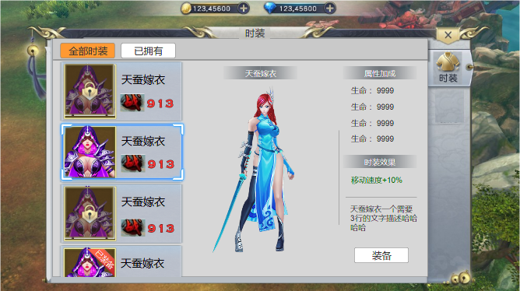

查看按钮2个：
1.全部时装和已拥有
2.拥有选中状态

时装分页，位于角色界面

未获得的时装半透明遮罩、有小锁

时装属性：
1.最多4条属性
2.每条属性最多4位数
 |  | 参考图片：猎魔传说
1.已获得时装变亮，无锁
2.选中的时装有选中边框
时装效果：
1.颜色上突出
2.最多两条，不规则文本
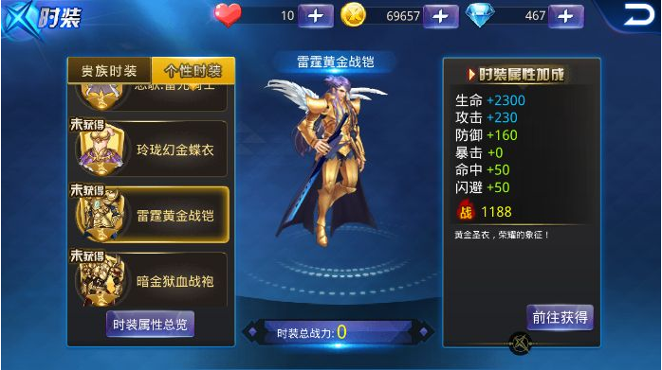

时装描述3行

已装备的时装有"已装备"标签
按钮3种：程序实现
1.“获取”
2.“装备”
3.“卸下”
激活可预览

1.时装名称4个字
2.“战”美术UI，有火焰效果，字体可较数字大。也可参考
3.战力数字，0-9美术字
1.时装3d模型
2.未激活的时装有警示语“激活可预览”

 |  | 参考图片：天天炫斗

